关系图
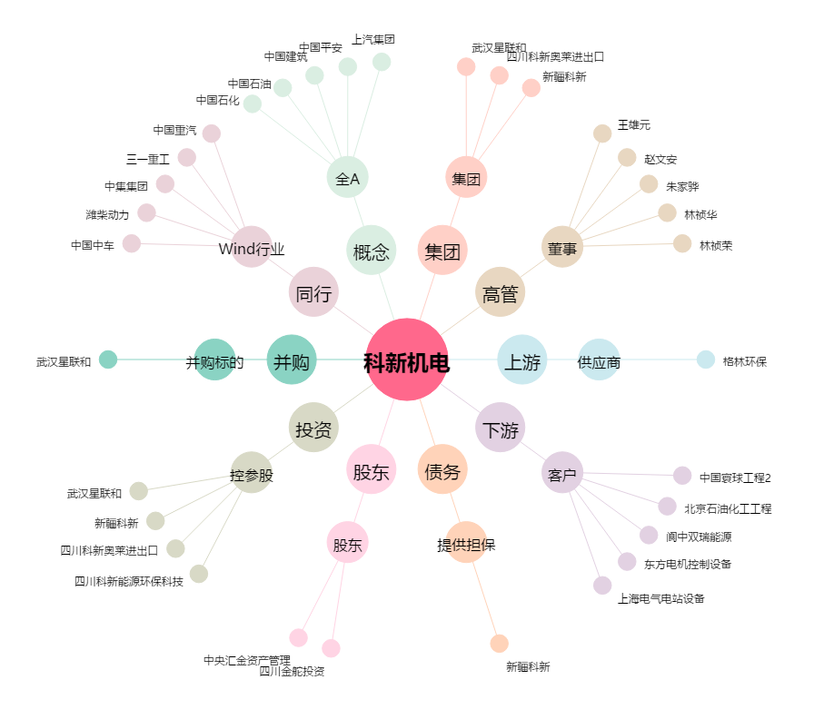
科新机电[300092.SZ] - 关系概览图

